エビデンス
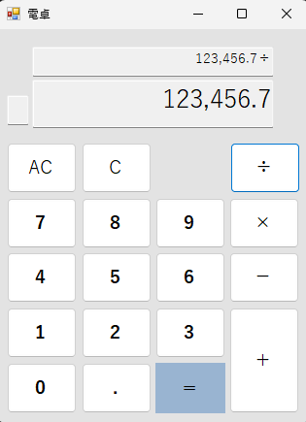
No | 手順 | 期待結果
1 | 「①ウィンドウ最小化ボタン」を押下。 | 電卓アプリのウィンドウが最小化されること。
 | ・押下前 | ・押下後
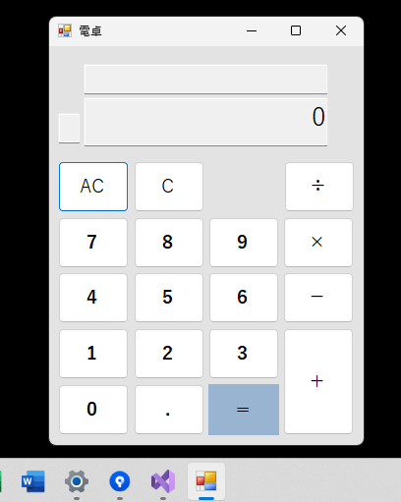


2 | 「②ウィンドウ最大化ボタン」を押下。 | 電卓アプリのウィンドウが最大化されること。
 | ・押下前 | ・押下後
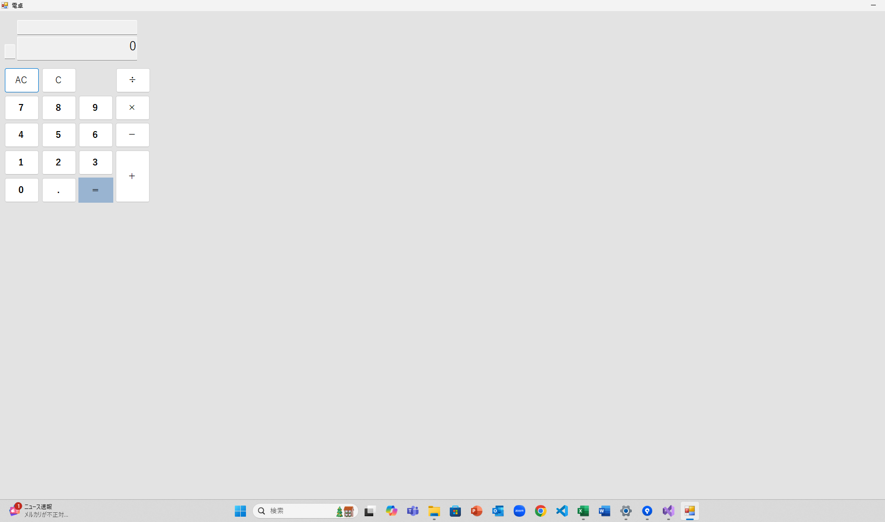

3 | 「③ウィンドウ閉じるボタン」を押下。 | 電卓アプリのウィンドウが閉じること。
 | ・押下前 | ・押下後


4 | 初期表示状態。 | ④計算過程表示欄に何も表示されていないこと。

5 | 初期表示状態。 | ⑤計算結果表示欄に「0」が表示されていること。

6 | 初期表示状態。 | ⑥エラー表示欄に何も表示されていないこと。

7 | 初期表示状態。 | 電卓アプリのレイアウトが、電卓画面_設計書シートの画面レイアウトと同じであること。
 |  |  | ・電卓画面_設計書シートの画面レイアウト
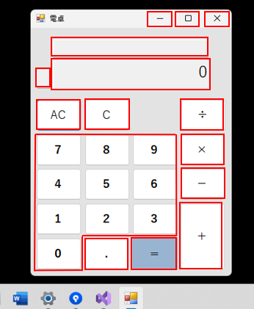
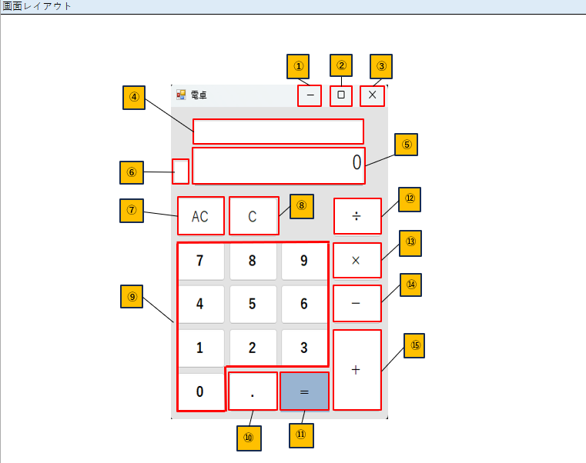

8 | 「⑪等号ボタン」を押下。 | 何も処理が行われないこと。
 | ・押下前 | ・押下後
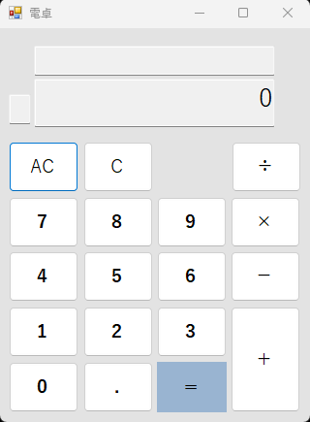
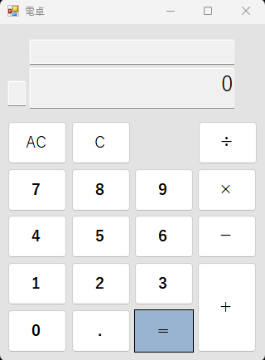

9 | 「⑫除算ボタン」を押下。 | 何も処理が行われないこと。
 | ・押下前 | ・押下後
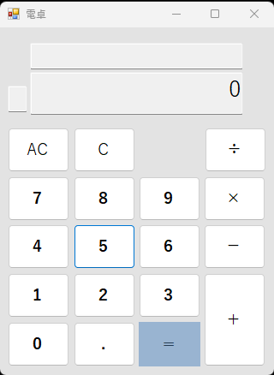
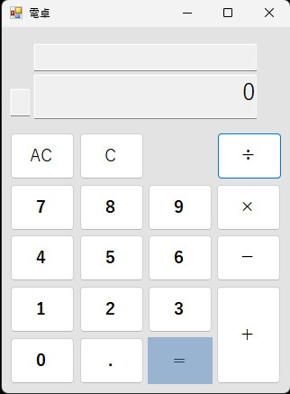

10 | 「⑬乗算ボタン」を押下。 | 何も処理が行われないこと。
 | ・押下前 | ・押下後
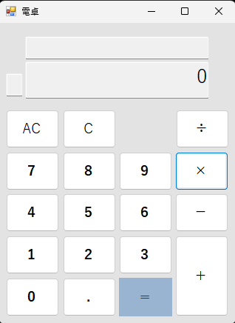

11 | 「⑭減算ボタン」を押下。 | 何も処理が行われないこと。
 | ・押下前 | ・押下後
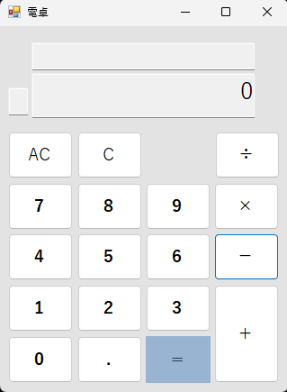

12 | 「⑮加算ボタン」を押下。 | 何も処理が行われないこと。
 | ・押下前 | ・押下後
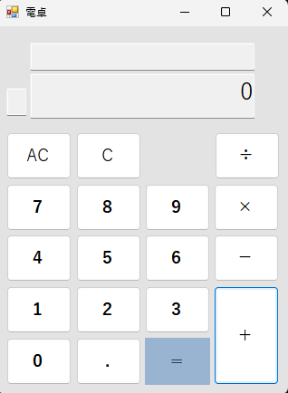

13 | 「⑨数字ボタン（1）」を押下。 | ⑤計算結果表示欄に「1」が表示されること。
 | ・押下前 | ・押下後
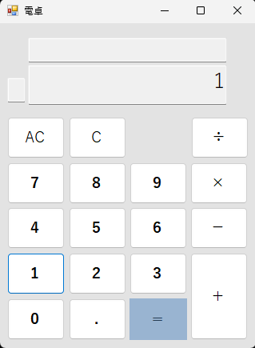

14 | 「⑨数字ボタン（2）」を押下。 | ⑤計算結果表示欄に「2」が表示されること。
 | ・押下前 | ・押下後
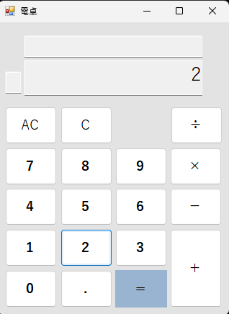

15 | 「⑨数字ボタン（3）」を押下。 | ⑤計算結果表示欄に「3」が表示されること。
 | ・押下前 | ・押下後
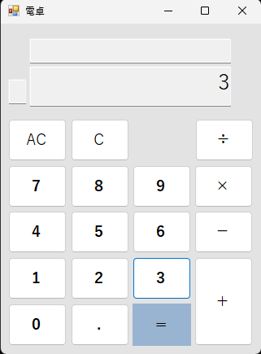

16 | 「⑨数字ボタン（4）」を押下。 | ⑤計算結果表示欄に「4」が表示されること。
 | ・押下前 | ・押下後
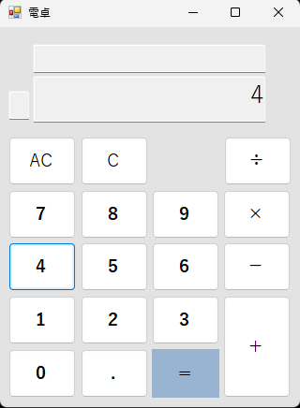

17 | 「⑨数字ボタン（5）」を押下。 | ⑤計算結果表示欄に「5」が表示されること。
 | ・押下前 | ・押下後
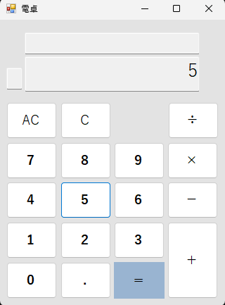

18 | 「⑨数字ボタン（6）」を押下。 | ⑤計算結果表示欄に「6」が表示されること。
 | ・押下前 | ・押下後
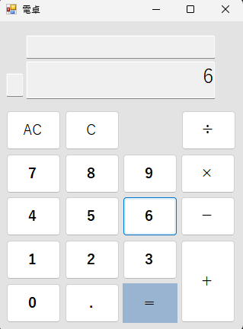

19 | 「⑨数字ボタン（7）」を押下。 | ⑤計算結果表示欄に「7」が表示されること。
 | ・押下前 | ・押下後
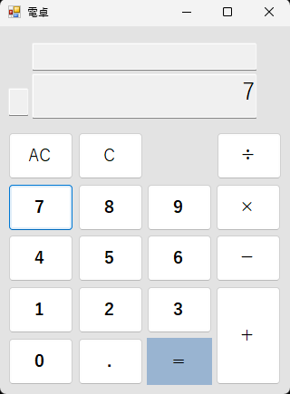

20 | 「⑨数字ボタン（8）」を押下。 | ⑤計算結果表示欄に「8」が表示されること。
 | ・押下前 | ・押下後
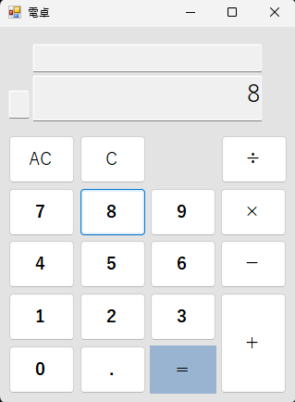

21 | 「⑨数字ボタン（9）」を押下。 | ⑤計算結果表示欄に「9」が表示されること。
 | ・押下前 | ・押下後
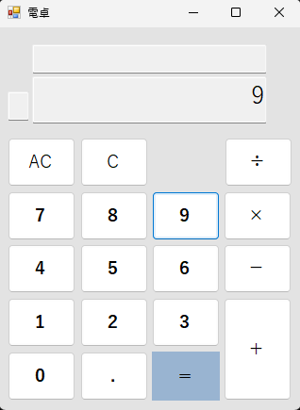

22 | 「⑨数字ボタン（0）」を押下。 | ⑤計算結果表示欄が「0」の表示のままであること。
 | ・押下前 | ・押下後


23 | 「⑨数字ボタン（1）」を押下。 | ⑤計算結果表示欄の数値の末尾に、「1」が結合されて表示されること。
 | ・押下前 | ・押下後
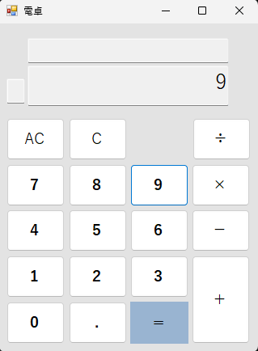
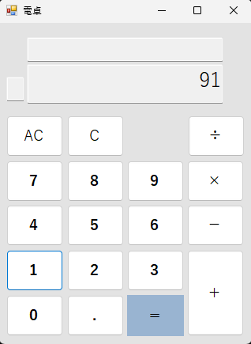

24 | 「⑨数字ボタン（2）」を押下。 | ⑤計算結果表示欄の数値の末尾に、「2」が結合されて表示されること。
 | ・押下前 | ・押下後
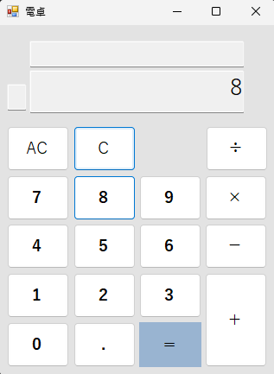
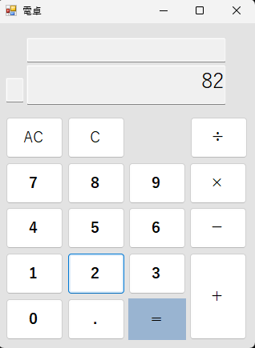

25 | 「⑨数字ボタン（3）」を押下。 | ⑤計算結果表示欄の数値の末尾に、「3」が結合されて表示されること。
 | ・押下前 | ・押下後
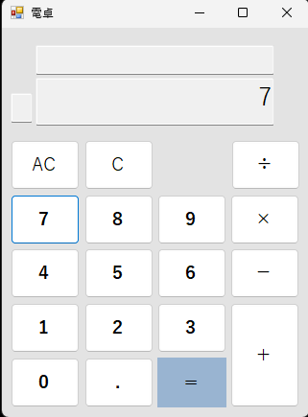
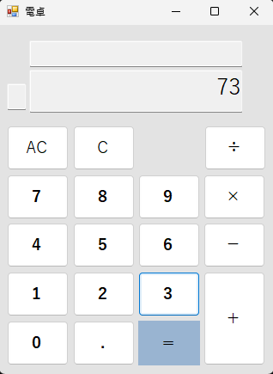

26 | 「⑨数字ボタン（4）」を押下。 | ⑤計算結果表示欄の数値の末尾に、「4」が結合されて表示されること。
 | ・押下前 | ・押下後
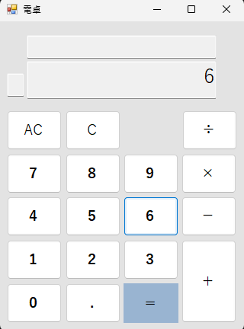
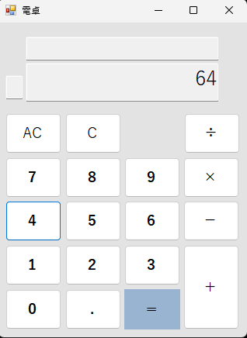

27 | 「⑨数字ボタン（5）」を押下。 | ⑤計算結果表示欄の数値の末尾に、「5」が結合されて表示されること。
 | ・押下前 | ・押下後
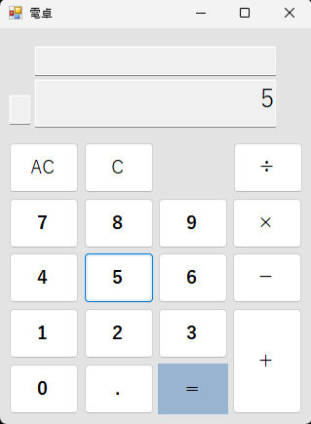
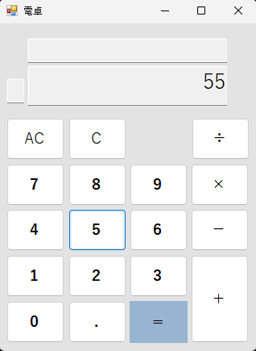

28 | 「⑨数字ボタン（6）」を押下。 | ⑤計算結果表示欄の数値の末尾に、「6」が結合されて表示されること。
 | ・押下前 | ・押下後
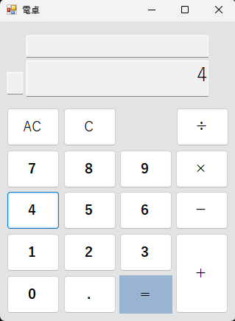
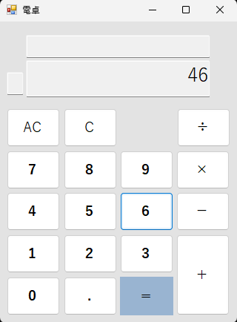

29 | 「⑨数字ボタン（7）」を押下。 | ⑤計算結果表示欄の数値の末尾に、「7」が結合されて表示されること。
 | ・押下前 | ・押下後
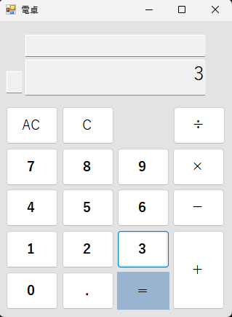
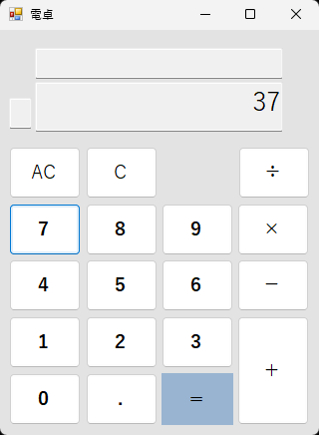

30 | 「⑨数字ボタン（8）」を押下。 | ⑤計算結果表示欄の数値の末尾に、「8」が結合されて表示されること。
 | ・押下前 | ・押下後
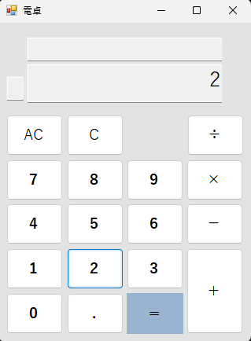
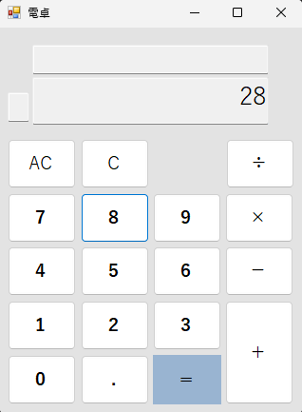

31 | 「⑨数字ボタン（9）」を押下。 | ⑤計算結果表示欄の数値の末尾に、「9」が結合されて表示されること。
 | ・押下前 | ・押下後
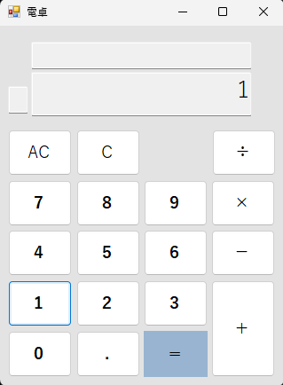
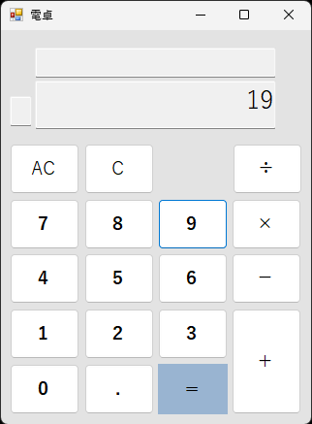

32 | 「⑨数字ボタン（0）」を押下。 | ⑤計算結果表示欄の数値の末尾に、「0」が結合されて表示されること。
 | ・押下前 | ・押下後

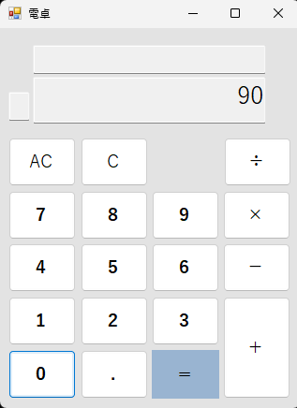

33 | 「⑩小数点ボタン」を押下。 | ⑩小数点ボタン押下前の⑤計算結果表示欄の数値の末尾に「.」を加えた数値が、⑤計算結果表示欄に表示されること。
 | ・押下前 | ・押下後
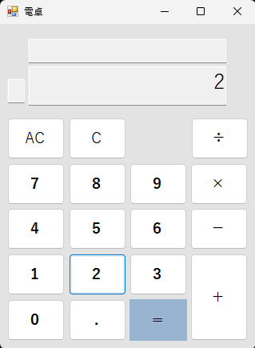
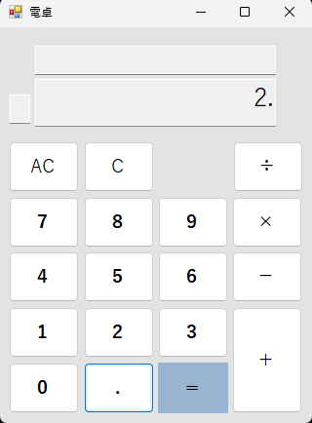

34 | 「⑨数字ボタン」を押下。 | ⑤計算結果表示欄に数値の末尾に、押下した「⑨数字ボタンの値」が結合されて表示されること。
 | ・押下前 | ・押下後
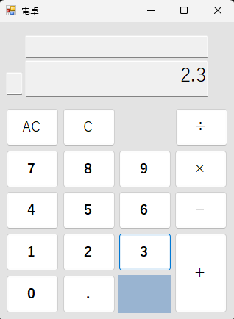

35 | 「⑩小数点ボタン」を押下。 | 何も処理が行われないこと。
 | ・押下前 | ・押下後
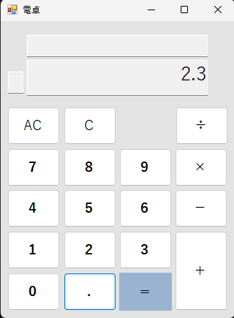

36 | 「⑫除算ボタン」を押下。 | ⑤計算結果表示欄の値の末尾に、「÷」が結合された値が④計算過程表示欄に表示されること。
 | ・押下前 | ・押下後
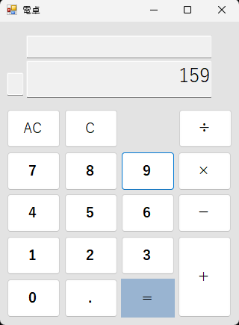
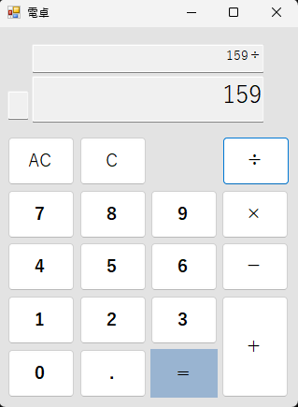

37 | 「⑬乗算ボタン」を押下。 | ⑤計算結果表示欄の値の末尾に、「×」が結合された値が④計算過程表示欄に表示されること。
 | ・押下前 | ・押下後
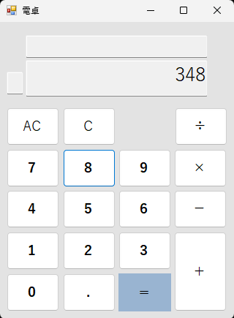
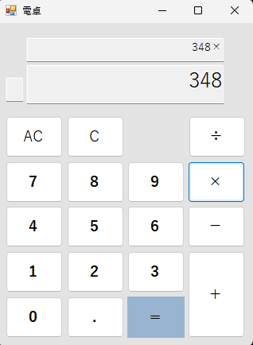

38 | 「⑭減算ボタン」を押下。 | ⑤計算結果表示欄の値の末尾に、「-」が結合された値が④計算過程表示欄に表示されること。
 | ・押下前 | ・押下後
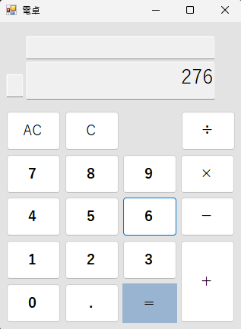
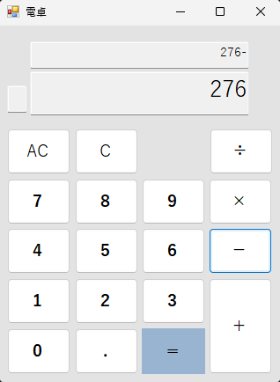

39 | 「⑮加算ボタン」を押下。 | ⑤計算結果表示欄の値の末尾に、「+」が結合された値が④計算過程表示欄に表示されること。
 | ・押下前 | ・押下後



40 | 「⑪等号ボタン」を押下。条件：例）2+2の計算結果を等号ボタン押下で表示させた後 | 何も処理が行われないこと。
 | ・押下前 | ・押下後



41 | 「⑪～⑮のボタン」を押下。 | 何も処理が行われないこと。
 | ・押下前 | ・押下後


42 | 「⑪～⑮のボタン」を押下。 | 何も処理が行われないこと。
 | ・押下前 | ・押下後


43 | 「⑪～⑮のボタン」を押下。 | 何も処理が行われないこと。
 | ・押下前 | ・押下後


44 | 「⑪～⑮のボタン」を押下。 | 何も処理が行われないこと。
 | ・押下前 | ・押下後


45 | 「⑨数字ボタン（8）」を押下。 | ⑤計算結果表示欄に、押下した「⑨数字ボタンの値」が表示されること。
 | ・押下前 | ・押下後



46 | 「⑨数字ボタン（4）」を押下。 | ⑤計算結果表示欄に、押下した「⑨数字ボタンの値」が表示されること。
 | ・押下前 | ・押下後



47 | 「⑨数字ボタン（6）」を押下。 | ⑤計算結果表示欄に、押下した「⑨数字ボタンの値」が表示されること。
 | ・押下前 | ・押下後



48 | 「⑨数字ボタン（3）」を押下。 | ⑤計算結果表示欄に、押下した「⑨数字ボタンの値」が表示されること。
 | ・押下前 | ・押下後



49 | 「⑪等号ボタン」を押下。 | ⑤計算結果表示欄の値と、⑫除算ボタン押下後に、⑤計算結果表示欄に入力した値の計算結果が、④計算過程表示欄と、⑤計算結果表示欄に表示されること。
 | ・押下前 | ・押下後



50 | 「⑪等号ボタン」を押下。 | ⑤計算結果表示欄の値と、⑫乗算ボタン押下後に、⑤計算結果表示欄に入力した値の計算結果が、④計算過程表示欄と、⑤計算結果表示欄に表示されること。
 | ・押下前 | ・押下後



51 | 「⑪等号ボタン」を押下。 | ⑤計算結果表示欄の値と、⑫減算ボタン押下後に、⑤計算結果表示欄に入力した値の計算結果が、④計算過程表示欄と、⑤計算結果表示欄に表示されること。
 | ・押下前 | ・押下後



52 | 「⑪等号ボタン」を押下。 | ⑤計算結果表示欄の値と、⑫加算ボタン押下後に、⑤計算結果表示欄に入力した値の計算結果が、④計算過程表示欄と、⑤計算結果表示欄に表示されること。
 | ・押下前 | ・押下後



53 | 「⑫除算ボタン」を押下。 | ⑤計算結果表示欄の値と、⑫除算ボタン押下後に、⑤計算結果表示欄に入力した値の計算結果が、⑤計算結果表示欄に表示されること。 また、④計算過程表示欄に計算結果と、「÷」が結合された値が表示されること。
 | ・押下前 | ・押下後



54 | 「⑬乗算ボタン」を押下。 | ⑤計算結果表示欄の値と、⑫除算ボタン押下後に、⑤計算結果表示欄に入力した値の計算結果が、⑤計算結果表示欄に表示されること。 また、④計算過程表示欄に計算結果と、「×」が結合された値が表示されること。
 | ・押下前 | ・押下後


55 | 「⑭減算ボタン」を押下。 | ⑤計算結果表示欄の値と、⑫除算ボタン押下後に、⑤計算結果表示欄に入力した値の計算結果が、⑤計算結果表示欄に表示されること。 また、④計算過程表示欄に計算結果と、「-」が結合された値が表示されること。
 | ・押下前 | ・押下後


56 | 「⑮加算ボタン」を押下。 | ⑤計算結果表示欄の値と、⑫除算ボタン押下後に、⑤計算結果表示欄に入力した値の計算結果が、⑤計算結果表示欄に表示されること。 また、④計算過程表示欄に計算結果と、「+」が結合された値が表示されること。
 | ・押下前 | ・押下後


57 | 「⑫除算ボタン」を押下。 | ⑤計算結果表示欄の値と、⑫除算ボタン押下後に、⑤計算結果表示欄に入力した値の計算結果が、⑤計算結果表示欄に表示されること。 また、④計算過程表示欄に計算結果と、「÷」が結合された値が表示されること。
 | ・押下前 | ・押下後



58 | 「⑬乗算ボタン」を押下。 | ⑤計算結果表示欄の値と、⑫除算ボタン押下後に、⑤計算結果表示欄に入力した値の計算結果が、⑤計算結果表示欄に表示されること。 また、④計算過程表示欄に計算結果と、「×」が結合された値が表示されること。
 | ・押下前 | ・押下後


59 | 「⑭減算ボタン」を押下。 | ⑤計算結果表示欄の値と、⑫除算ボタン押下後に、⑤計算結果表示欄に入力した値の計算結果が、⑤計算結果表示欄に表示されること。 また、④計算過程表示欄に計算結果と、「-」が結合された値が表示されること。
 | ・押下前 | ・押下後


60 | 「⑮加算ボタン」を押下。 | ⑤計算結果表示欄の値と、⑫除算ボタン押下後に、⑤計算結果表示欄に入力した値の計算結果が、⑤計算結果表示欄に表示されること。 また、④計算過程表示欄に計算結果と、「+」が結合された値が表示されること。
 | ・押下前 | ・押下後


61 | 「⑫除算ボタン」を押下。 | ⑤計算結果表示欄の値と、⑫除算ボタン押下後に、⑤計算結果表示欄に入力した値の計算結果が、⑤計算結果表示欄に表示されること。 また、④計算過程表示欄に計算結果と、「÷」が結合された値が表示されること。
 | ・押下前 | ・押下後



62 | 「⑬乗算ボタン」を押下。 | ⑤計算結果表示欄の値と、⑫除算ボタン押下後に、⑤計算結果表示欄に入力した値の計算結果が、⑤計算結果表示欄に表示されること。 また、④計算過程表示欄に計算結果と、「×」が結合された値が表示されること。
 | ・押下前 | ・押下後


63 | 「⑭減算ボタン」を押下。 | ⑤計算結果表示欄の値と、⑫除算ボタン押下後に、⑤計算結果表示欄に入力した値の計算結果が、⑤計算結果表示欄に表示されること。 また、④計算過程表示欄に計算結果と、「-」が結合された値が表示されること。
 | ・押下前 | ・押下後


64 | 「⑮加算ボタン」を押下。 | ⑤計算結果表示欄の値と、⑫除算ボタン押下後に、⑤計算結果表示欄に入力した値の計算結果が、⑤計算結果表示欄に表示されること。 また、④計算過程表示欄に計算結果と、「+」が結合された値が表示されること。
 | ・押下前 | ・押下後


65 | 「⑫除算ボタン」を押下。 | ⑤計算結果表示欄の値と、⑫除算ボタン押下後に、⑤計算結果表示欄に入力した値の計算結果が、⑤計算結果表示欄に表示されること。 また、④計算過程表示欄に計算結果と、「÷」が結合された値が表示されること。
 | ・押下前 | ・押下後



66 | 「⑬乗算ボタン」を押下。 | ⑤計算結果表示欄の値と、⑫除算ボタン押下後に、⑤計算結果表示欄に入力した値の計算結果が、⑤計算結果表示欄に表示されること。 また、④計算過程表示欄に計算結果と、「×」が結合された値が表示されること。
 | ・押下前 | ・押下後


67 | 「⑭減算ボタン」を押下。 | ⑤計算結果表示欄の値と、⑫除算ボタン押下後に、⑤計算結果表示欄に入力した値の計算結果が、⑤計算結果表示欄に表示されること。 また、④計算過程表示欄に計算結果と、「-」が結合された値が表示されること。
 | ・押下前 | ・押下後


68 | 「⑮加算ボタン」を押下。 | ⑤計算結果表示欄の値と、⑫除算ボタン押下後に、⑤計算結果表示欄に入力した値の計算結果が、⑤計算結果表示欄に表示されること。 また、④計算過程表示欄に計算結果と、「+」が結合された値が表示されること。
 | ・押下前 | ・押下後


69 | 「⑪等号ボタン」を押下。 | ⑤計算結果表示欄の値と、⑫除算ボタン押下後に、⑤計算結果表示欄に入力した値の計算結果が、④計算過程表示欄と、⑤計算結果表示欄に表示されること。
 |  | 期待結果の値と異なり、少数部が最大桁数12桁まで0埋めされている。
 | ・押下前 | ・押下後 | ・バグ対応後




70 | 「⑪等号ボタン」を押下。 | ⑤計算結果表示欄の値と、⑫乗算ボタン押下後に、⑤計算結果表示欄に入力した値の計算結果が、④計算過程表示欄と、⑤計算結果表示欄に表示されること。
 | ・押下前 | ・押下後



71 | 「⑪等号ボタン」を押下。 | ⑤計算結果表示欄の値と、⑫減算ボタン押下後に、⑤計算結果表示欄に入力した値の計算結果が、④計算過程表示欄と、⑤計算結果表示欄に表示されること。
 | ・押下前 | ・押下後



72 | 「⑪等号ボタン」を押下。 | ⑤計算結果表示欄の値と、⑫加算ボタン押下後に、⑤計算結果表示欄に入力した値の計算結果が、④計算過程表示欄と、⑤計算結果表示欄に表示されること。
 |  | 期待結果の値と異なり、小数を含んだ計算の結果が整数の場合、不要な小数点が表示される。
 | ・押下前 | ・押下後 | ・バグ対応後




73 | 除算の結果が割り切れない計算を行う。 | 計算結果の数値の上から13桁目が四捨五入されていること。
 | ・押下前 | ・押下後



74 | ⑤計算結果表示欄の数値の末尾に小数点がついている数値を用いて計算を行う。 | 計算結果が正しいこと。
 | ・押下前 | ・押下後



75 | 計算結果が負数になる計算を行う。 | 計算結果が正しいこと。
 | ・押下前 | ・押下後



76 | 「⑨数字ボタン（5）」を押下。 | ⑤計算結果表示欄に、押下した「⑨数字ボタンの値」が表示されること。
 | ・押下前 | ・押下後



77 | 「⑫除算ボタン」を押下。 | ④計算過程表示欄の値の末尾に「÷」が結合された値が、④計算過程表示欄に表示されること。
 | ・押下前 | ・押下後



78 | 「⑬乗算ボタン」を押下。 | ④計算過程表示欄の値の末尾に「×」が結合された値が、④計算過程表示欄に表示されること。
 | ・押下前 | ・押下後



79 | 「⑭減算ボタン」を押下。 | ④計算過程表示欄の値の末尾に「-」が結合された値が、④計算過程表示欄に表示されること。
 | ・押下前 | ・押下後



80 | 「⑮加算ボタン」を押下。 | ④計算過程表示欄の値の末尾に「+」が結合された値が、④計算過程表示欄に表示されること。
 | ・押下前 | ・押下後



81 | 「⑦オールクリアボタン」を押下。 | ④計算過程表示欄の値が削除され、⑤計算結果表示欄に「0」が表示されること。
 | ・押下前 | ・押下後



82 | 「⑧クリアボタン」を押下。 | ⑤計算結果表示欄に「0」が表示されること。
 | ・押下前 | ・押下後


83 | ⑤計算結果表示欄に13桁以上の数値を入力する。 | ⑥エラー表示欄に「E」が出力され、⑦オールクリアボタン以外のボタンが押下出来なくなること。
 | ・12桁の数値を入力 | ・「⑨数字ボタン（3）」押下後

オールクリアボタン以外が非活性の状態になり、押下できないことを確認。

84 | 「⑦オールクリアボタン」を押下。 | ④計算過程表示欄、⑥エラー表示欄の値が削除、⑤計算結果表示欄に「0」が表示され、⑦オールクリアボタン以外のボタンが押下出来るようになること。
 | ・押下前 | ・押下後



全てのボタンが活性化されていることを確認。

85 | 計算結果が13桁以上の数値になる計算を行う。 | ⑥エラー表示欄に「E」が出力され、⑦オールクリアボタン以外のボタンが押下出来なくなること。
 | ・押下前 | ・押下後


オールクリアボタン以外が非活性の状態になり、押下できないことを確認。

86 | 「⑦オールクリアボタン」を押下。 | ④計算過程表示欄、⑥エラー表示欄の値が削除、⑤計算結果表示欄に「0」が表示され、⑦オールクリアボタン以外のボタンが押下出来るようになること。
 | ・押下前 | ・押下後


全てのボタンが活性化されていることを確認。

87 | 「0」で除算する。 | ⑥エラー表示欄に「E」が出力され、⑦オールクリアボタン以外のボタンが押下出来なくなること。
 | ・押下前 | ・押下後


オールクリアボタン以外が非活性の状態になり、押下できないことを確認。

88 | 「⑦オールクリアボタン」を押下。 | ④計算過程表示欄、⑥エラー表示欄の値が削除、⑤計算結果表示欄に「0」が表示され、⑦オールクリアボタン以外のボタンが押下出来るようになること。
 | ・押下前 | ・押下後


全てのボタンが活性化されていることを確認。

89 | ⑤計算結果表示欄に12桁の数値を入力する。 | ⑤計算結果表示欄の数値が3桁ごとにカンマで区切られていること。
 | ・12桁の数値を入力


90 | 計算結果が12桁の数値になる計算を行う。 | ⑤計算結果表示欄、④計算過程表示欄の数値が3桁ごとにカンマで区切られていること。
 | ・押下前 | ・押下後



91 | 「⑩小数点ボタン」を押下。 | ⑤計算結果表示欄にカンマと小数点が含まれた数値が表示されること。
 | ・押下前 | ・押下後



92 | 「⑨数字ボタン（7）」を押下し、「⑫除算ボタン」を押下。 | ④計算過程表示欄にカンマと小数点が含まれた数値が表示されること。
 | ・押下前 | ・押下後

電卓画面_設計書
画面名 |  | 電卓画面 |  |  |  |  |  |  |  | 画面ID |  | calculator
画面説明
電卓で計算を行う。
画面レイアウト


①
②
③

④

⑤

⑥
⑫
⑦
⑧

⑬

⑨
⑭

⑮

⑩
⑪

項目説明
No. | 項目名 |  | 種別 | I/O | 文字種 | 最大桁数 | 最小桁数 | 必須 | 初期値 |  | 備考
① | ウィンドウ最小化ボタン |  | ボタン | - | - | - | - | - | -
② | ウィンドウ最大化ボタン |  | ボタン | - | - | - | - | - | -
③ | ウィンドウ閉じるボタン |  | ボタン | - | - | - | - | - | -
④ | 計算過程表示欄 |  | テキストボックス | O | 半角文字列 | 13 | 0 | - | -
⑤ | 計算結果表示欄 |  | テキストボックス | O | 半角文字列 | 12 | 1 | - | 0 |  | 数値を3桁ごとにカンマで区切って表示する。
⑥ | エラー表示欄 |  | テキストボックス | O | 半角文字列 | 1 | 0 | - | -
⑦ | オールクリアボタン |  | ボタン | - | - | - | - | - | -
⑧ | クリアボタン |  | ボタン | - | - | - | - | - | -
⑨ | 数字ボタン（1） |  | ボタン | - | - | - | - | - | -
 | 数字ボタン（2） |  | ボタン | - | - | - | - | - | -
 | 数字ボタン（3） |  | ボタン | - | - | - | - | - | -
 | 数字ボタン（4） |  | ボタン | - | - | - | - | - | -
 | 数字ボタン（5） |  | ボタン | - | - | - | - | - | -
 | 数字ボタン（6） |  | ボタン | - | - | - | - | - | -
 | 数字ボタン（7） |  | ボタン | - | - | - | - | - | -
 | 数字ボタン（8） |  | ボタン | - | - | - | - | - | -
 | 数字ボタン（9） |  | ボタン | - | - | - | - | - | -
 | 数字ボタン（0） |  | ボタン | - | - | - | - | - | -
⑩ | 小数点ボタン |  | ボタン | - | - | - | - | - | -
⑪ | 等号ボタン |  | ボタン | - | - | - | - | - | -
⑫ | 除算ボタン |  | ボタン | - | - | - | - | - | -
⑬ | 乗算ボタン |  | ボタン | - | - | - | - | - | -
⑭ | 減算ボタン |  | ボタン | - | - | - | - | - | -
⑮ | 加算ボタン |  | ボタン | - | - | - | - | - | -
処理説明
①ウィンドウ最小化ボタン押下 |  |  | 電卓アプリのウィンドウを最小化する。
②ウィンドウ最大化ボタン押下 |  |  | 電卓アプリのウィンドウを最大化する。
③ウィンドウ閉じるボタン押下 |  |  | 電卓アプリのウィンドウを閉じる。
④計算過程表示欄 |  |  | 1) ⑫～⑮のいずれかのボタンを押下。 →⑤計算結果表示欄の値と、押下した⑫～⑮のボタンの演算子の値を結合して④計算過程表示欄に出力する。 例：⑤計算結果表示欄の値 が「 1 」、加算ボタン押下の場合 ④計算過程表示欄は、「 1+ 」になる。 2) ⑤計算結果表示欄に、⑨数字ボタン押下で値を出力。 →④計算過程表示欄は変更なし。 例：計算結果表示欄に、⑨数字ボタン（2）を押下で、「 2 」を出力。 ④計算過程表示欄は、「 1+ 」のまま。 3) ⑪～⑮のいずれかのボタンを押下。 3-1 ) ⑪の等号ボタンを押下した場合 →④計算過程表示欄と、⑤計算過程表示欄の値との計算結果で、④計算過程表示欄を上書きする。 例：④計算過程表示欄は、「 1+ 」、計算結果表示欄は、「 2 」の場合 ④計算過程表示欄は、「 1+ 」⇒「 3 」に上書きされる。（1+2の結果） 3-2）⑫～⑮のいずれかのボタンを押下した場合 →④計算過程表示欄と、⑤計算過程表示欄の値との計算結果と、押下した⑫～⑮のボタンの演算子の値 を結合して、④計算過程表示欄を上書きする。 例：④計算過程表示欄は、「 1+ 」、計算結果表示欄は、「 2 」、加算ボタン押下の場合 ④計算過程表示欄は、「 1+ 」⇒「 3+ 」に上書きされる。（1+2の結果）
⑤計算結果表示欄 |  |  | ■⑨の数字ボタン押下時の処理 ＜⑤計算結果表示欄に、「0」のみが入力されている場合＞ →「0」を上書きして、「押下した数字ボタンの値」を表示する。 ＜⑤計算結果表示欄に、「0」以外の数値が入力されている場合＞ →⑤計算結果表示欄に表示されている数値の末尾に、「押下した数字ボタンの値」を結合して表示する。 ＜事前に⑪～⑮のいずれかのボタンを押下している場合＞ →「押下した数字ボタンの値」を表示する。 ■⑪～⑮の演算子ボタン押下時の処理 ⑤計算結果表示欄に表示されている値と、⑫～⑮のいずれかのボタン押下後に、⑤計算結果表示欄に入力した値の計算結果を、⑪～⑮のいずれかのボタンを押下することで、⑤計算結果表示欄に表示する。 ※⑫～⑮のボタンを押下することで、計算結果を表示させた場合、その計算結果の値と、次に⑤計算結果表示欄に入力した値との計算結果（行う演算の種類は、計算結果を表示させる際に押下した⑫～⑮の演算子ボタンによって決定）を⑪～⑮のいずれかのボタンを押下することで、⑤計算結果表示欄に表示する。
⑥エラー表示欄 |  |  | ＜⑤計算結果表示欄の値が、⑤計算結果表示欄の最大桁数を超えた場合＞ ⑥エラー表示欄に、「E」を表示。 <「0」で除算を行なった場合> ⑥エラー表示欄に、「E」を表示。
⑦オールクリアボタン押下 |  |  | ④計算過程表示欄、⑤計算結果表示欄に表示されている値を全て消去する。
⑧クリアボタン押下 |  |  | ⑤計算結果表示欄に表示されている数値のみを消去する。
⑨数字ボタン押下 |  |  | ＜⑤計算結果表示欄に、「0」のみが入力されている場合＞ →「0」を上書きして、「押下した数字ボタンの値」を出力する。 ＜⑤計算結果表示欄に、「0」以外の数値が入力されている場合＞ →⑤計算結果表示欄に表示されている数値の末尾に、「押下した数字ボタンの値」を結合して出力する。 ＜事前に⑪～⑮のいずれかのボタンを押下している場合＞ →⑤計算結果表示欄に、「押下した数字ボタンの値」を出力する。
⑩小数点ボタン押下 |  |  | ⑤計算結果表示欄に表示されている数値の末尾に、「.」を結合して出力する。 ＜⑤計算結果表示欄の値に、小数点ボタン押下によって結合された小数点が含まれている場合＞ →何も処理を行わない。
⑪等号ボタン押下 |  |  | ⑤計算結果表示欄に入力されている値と、⑫～⑮のいずれかのボタン押下後に、⑤計算結果表示欄に入力した値の計算結果を、等号ボタン押下することで、⑤計算結果表示欄に出力する。 ＜上記以外の場合＞ →何も処理を行わない。
⑫除算ボタン押下 |  |  | ⑤計算結果表示欄に入力されている値を、除算ボタン押下後に、⑤計算結果表示欄に入力した値で除算した結果を、⑪～⑮のいずれかのボタンを押下することで、⑤計算結果表示欄に出力する。 ＜事前に⑪～⑮のいずれかのボタンを押下している場合＞ →何も処理を行わない。
⑬乗算ボタン押下 |  |  | ⑤計算結果表示欄に入力されている値と、乗算ボタン押下後に、⑤計算結果表示欄に入力した値を乗算した結果を、⑪～⑮のいずれかのボタンを押下することで、⑤計算結果表示欄に出力する。 ＜事前に⑪～⑮のいずれかのボタンを押下している場合＞ →何も処理を行わない。
⑭減算ボタン押下 |  |  | ⑤計算結果表示欄に入力されている値と、減算ボタン押下後に、⑤計算結果表示欄に入力した値を減算した結果を、⑪～⑮のいずれかのボタンを押下することで、⑤計算結果表示欄に出力する。 ＜事前に⑪～⑮のいずれかのボタンを押下している場合＞ →何も処理を行わない。
⑮加算ボタン押下 |  |  | ⑤計算結果表示欄に入力されている値と、加算ボタン押下後に、⑤計算結果表示欄に入力した値を加算した結果を、⑪～⑮のいずれかのボタンを押下することで、⑤計算結果表示欄に出力する。 ＜事前に⑪～⑮のいずれかのボタンを押下している場合＞ →何も処理を行わない。

